상품제안서
모던 보온보냉가방[대],[소] | 상품코드: F23621

 |  |  |  |  |  |  | 02-412-0044 | www.easy1.co.kr
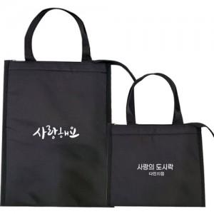

【상세/제작정보】

【인쇄/포장옵션】 | 실크 / OPP(비닐)

【공급단가】 | 수량 | 100~ | 300~ | 500~ | 1,000~ | 3,000~
*VAT별도 | 소 | 3,850원 | 3,710원 | 3,570원 | 3,430원 | 3,300원
 | 대 | 4,410원 | 4,250원 | 4,090원 | 3,930원 | 3,780원

【상품 URL】 | http://www.easy1.co.kr/src/goods_detail.php?gdno=23621

